Ведомость 7 кл
Итоговая ведомость муниципального этапа всероссийской олимпиады школьников в 2013-2014 учебном году
Рейтинг муниципального этапа всероссийской олимпиады школьников в 2013-2014 учебном году

Предмет олимпиады: |  | Математика
район |  | Вейделевский
Дата: | 30.11.2013г
Мах. Балл | 42

Фамилия | Имя | Отчество | Дата рождения | Полное наименование ОУ | Класс | Результат | Статус участника

Колий | Илья | Михайлович | 2001-07-31 | Муниципальное общеобразовательное учреждение «Закутчанская средняя общеобразовательная школа Вейделевского района Белгородской области» | 7 | 7 | призёр
Евдокимова | Алина | Юрьевна | 2000-08-05 | Муниципальное общеобразовательное учреждение «Викторопольская средняя общеобразовательная школа Вейделевского района Белгородской области» | 7 | 6 | призёр
Красников | Виталий | Евгеньевич | 2000-11-07 | Муниципальное общеобразовательное учреждение «Вейделевская средняя общеобразовательная школа Вейделевского района Белгородской области» | 7 | 2 | участник
Стадченко | Руслан | Юрьевич | 2000-05-30 | Муниципальное общеобразовательное учреждение «Вейделевская средняя общеобразовательная школа Вейделевского района Белгородской области» | 7 | 2 | участник
Андреев | Егор | Евгеньевич | 2000-09-10 | Муниципальное общеобразовательное учреждение «Колесниковская средняя общеобразовательная школа Вейделевского района Белгородской области» | 7 | 1 | участник
Бурлака | Екатерина | Юрьевна | 2000-12-05 | Муниципальное общеобразовательное учреждение «Малакеевская средняя общеобразовательная школа Вейделевского района Белгородской области» | 7 | 1 | участник
Гирюшта | Артем | Алексадрович | 2000-02-25 | Муниципальное общеобразовательное учреждение «Белоколодезская средняя общеобразовательная школа Вейделевского района Белгородской области» | 7 | 1 | участник
Ильминский | Константин | Викторович | 2000-10-09 | Муниципальное общеобразовательное учреждение «Клименковская средняя общеобразовательная школа Вейделевского района Белгородской области» | 7 | 1 | участник
Макаров | Кирилл | Григорьевич | 2001-05-24 | Муниципальное общеобразовательное учреждение «Солонцинская средняя общеобразовательная школа Вейделевского района Белгородской области» | 7 | 1 | участник
Низиенко | Марина | Олеговна | 2000-04-15 | Муниципальное общеобразовательное учреждение «Вейделевская средняя общеобразовательная школа Вейделевского района Белгородской области» | 7 | 1 | участник
Петрова | Маргарита | Петровна | 2000-08-26 | МОУ "Должанская средняя общеобразовательная школа имени Героя Советского Союза Дементьева А.А. Вейделевского района Белгородской области" | 7 | 1 | участник
Малая | Юлия | Николаевна | 2000-10-14 | Муниципальное общеобразовательное учреждение «Николаевская средняя общеобразовательная школа Вейделевского района Белгородской области» | 7 | 0 | участник
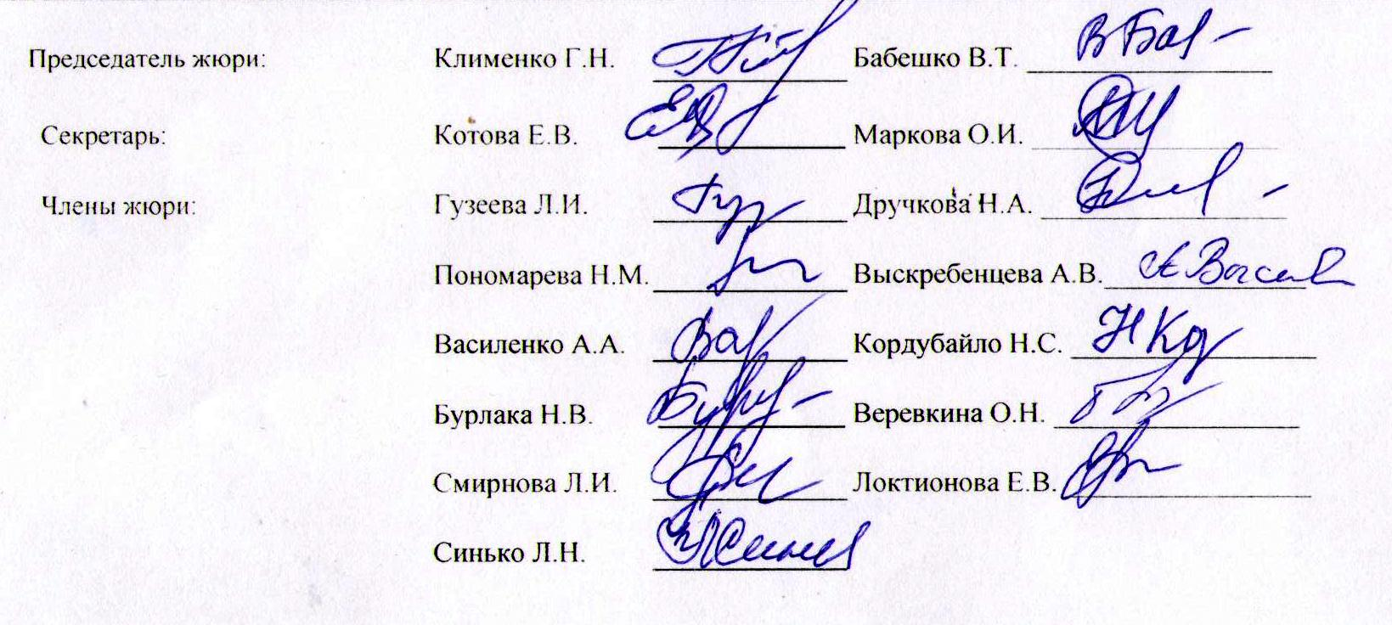
Председатель жюри: |  | Клименко Г.Н. |  | Бабешко В.Т. _________________

Секретарь: |  | Котова Е.В. | _________________ | Маркова О.И. _________________

Члены жюри: |  | Гузеева Л.И. |  | Дручкова Н.А. _________________

 |  | Пономарева Н.М. |  | Выскребенцева А.В.______________

 |  | Василенко А.А. |  | Кордубайло Н.С. _________________

 |  | Бурлака Н.В. | _________________ | Веревкина О.Н. _________________

 |  | Смирнова Л.И. |  | Локтионова Е.В. _________________

 |  | Синько Л.Н.

